INFO ACARA
KMK SEHAT 2026
TRACKING GUNUNG ANDONG
KMK SV UGM | servus servorum dei

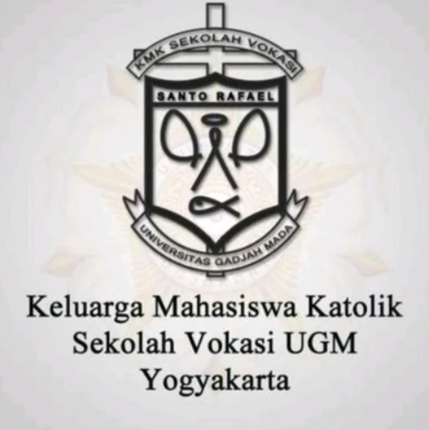
INFORMASI KEGIATAN
 | NAMA KEGIATAN | KMK SEHAT 2026
 | KEGIATAN | Tracking Gunung Andong
 | ORGANISASI | KMK SV UGM
 | TANGGAL | Minggu, 20 September 2026
 | KEBERANGKATAN | 19 September 2026 malam
 | LOKASI | Gunung Andong, Magelang
 | TAGLINE | Sehat badannya, hangat keluarganya!

LINK PENDAFTARAN
https://forms.gle/d14s6fHkzWts9S7XA

Katanya mau healing? Katanya mau olahraga? Katanya mau dekat dengan alam? 🌱

Daripada cuma dekat dengan deadline, yuk kita dekat-dekat dengan Gunung Andong! 😆

Tenang… ini Gunung Andong, bukan Everest. Kalau dibilang gunung mungkin agak sombong, karena jalurnya lebih berasa bukit yang sedang naik level. 🤏🏻😂

Kegiatan ini menjadi bagian dari KMK SEHAT, jadi bukan cuma badan yang diajak sehat, tapi semoga relasi dan kebersamaan kita juga ikut naik sampai puncak.

Motto: servus servorum dei

